85 民生委員（児童委員）数(人口１万人当たり）
 | 85 民生委員（児童委員）数(人口１万人当たり）

 | 時点 2025(R7)年3月31日（毎年） |  |  |  |  |  |  | 平 均 値 |  |  |  | 21.2
 | 単位 人，人 |  |  |  |  |  |  | 標準偏差 |  |  |  | 8.9
 | 市町村名 | 指標 | 順位 |  | #REF! | 民生委員数 | 市町村名 | 指標 | 順位 |  | #REF! | 民生委員数

 | 千葉県 | 14.0 |  | － |  | 8,764 | 八街市 | 13.9 |  | 38 |  | 91
 | 千葉市 | 14.6 |  | 35 |  | 1,434 | 印西市 | 12.0 |  | 45 |  | 130
 | 銚子市 | 30.9 |  | 9 |  | 166 | 白井市 | 11.5 |  | 48 |  | 71
 | 市川市 | 9.0 |  | 52 |  | 451 | 富里市 | 13.4 |  | 41 |  | 66
 | 船橋市 | 11.6 |  | 47 |  | 749 | 南房総市 | 40.7 |  | 2 |  | 135
 | 館山市 | 23.7 |  | 23 |  | 102 | 匝瑳市 | 25.8 |  | 17 |  | 85
 | 木更津市 | 15.4 |  | 34 |  | 211 | 香取市 | 27.3 |  | 13 |  | 186
 | 松戸市 | 10.1 |  | 51 |  | 503 | 山武市 | 26.0 |  | 16 |  | 120
 | 野田市 | 13.2 |  | 43 |  | 200 | いすみ市 | 32.1 |  | 7 |  | 107
 | 茂原市 | 17.2 |  | 32 |  | 146 | 大網白里市 | 18.7 |  | 30 |  | 88
 | 成田市 | 15.8 |  | 33 |  | 211 | 酒々井町 | 18.9 |  | 29 |  | 38
 | 佐倉市 | 11.8 |  | 46 |  | 195 | 栄町 | 20.0 |  | 28 |  | 39
 | 東金市 | 18.1 |  | 31 |  | 103 | 神崎町 | 25.2 |  | 19 |  | 14
 | 旭市 | 23.0 |  | 25 |  | 141 | 多古町 | 27.3 |  | 13 |  | 35
 | 習志野市 | 11.4 |  | 49 |  | 200 | 東庄町 | 25.1 |  | 20 |  | 31
 | 柏市 | 12.4 |  | 44 |  | 539 | 九十九里町 | 29.0 |  | 11 |  | 39
 | 勝浦市 | 28.4 |  | 12 |  | 44 | 芝山町 | 31.8 |  | 8 |  | 21
 | 市原市 | 14.6 |  | 35 |  | 384 | 横芝光町 | 24.4 |  | 22 |  | 51
 | 流山市 | 8.3 |  | 53 |  | 176 | 一宮町 | 21.0 |  | 27 |  | 25
 | 八千代市 | 10.6 |  | 50 |  | 217 | 睦沢町 | 34.4 |  | 6 |  | 22
 | 我孫子市 | 13.3 |  | 42 |  | 173 | 長生村 | 23.6 |  | 24 |  | 31
 | 鴨川市 | 25.8 |  | 17 |  | 78 | 白子町 | 29.8 |  | 10 |  | 29
 | 鎌ケ谷市 | 13.9 |  | 38 |  | 152 | 長柄町 | 27.2 |  | 15 |  | 17
 | 君津市 | 22.1 |  | 26 |  | 175 | 長南町 | 34.6 |  | 5 |  | 23
 | 富津市 | 24.7 |  | 21 |  | 98 | 大多喜町 | 38.1 |  | 3 |  | 31
 | 浦安市 | 6.9 |  | 54 |  | 119 | 御宿町 | 36.9 |  | 4 |  | 24
 | 四街道市 | 13.7 |  | 40 |  | 130 | 鋸南町 | 41.1 |  | 1 |  | 26
 | 袖ケ浦市 | 14.1 |  | 37 |  | 92

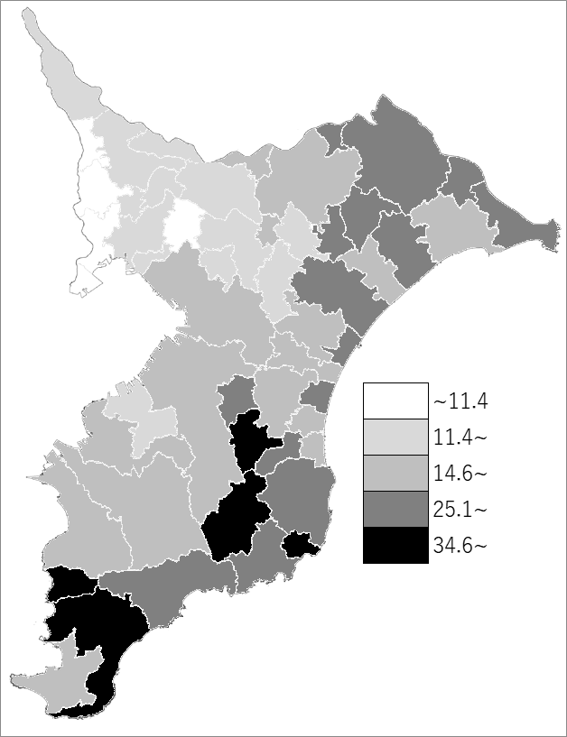
 | 千葉県の推移
 | 委員数（右軸） | 指標
令和3年 | 8848 | 14.1
令和4年 | 8092 | 12.9
令和5年 | 8644 | 13.8
令和6年 | 8774 | 14
令和7年 | 8764 | 14

《備 考》 ・資料出所 健康福祉指導課 ・算出方法 民生委員数÷常住人口（R6.4.1）

